社会福祉充実残額の簡易確認シート
社会福祉充実残額の簡易確認シート |  |  |  |  | 町田市地域福祉部指導監査課

社会福祉充実残額（以下「充実残額」という。）の有無を簡易の概算で確認するための参考資料です。確認の結果、「充実残額が生じる可能性あり」となった法人においては、国通知に沿った詳細な充実残額の算定と社会福祉充実計画の検討を進めていただきますようお願いします。 なお、全ての法人において、今後、財務諸表等電子開示システムから提供される正式な財務諸表等入力シートにより、正確な充実残額の算定が必要となります。

１．「活用可能な財産」を計算する。

法人全体の”貸借対照表”から４つの数値（右図参照）を以下に入力する。
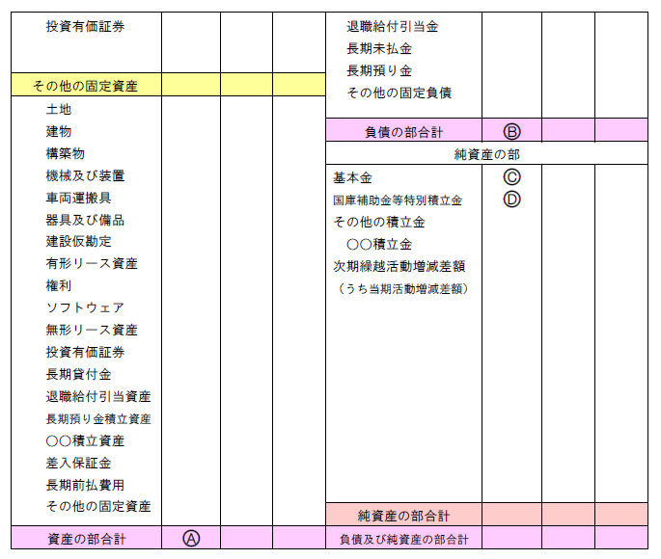
A： |  |  |  | ←入力

B： |  |  |  | ←入力

C： |  |  |  | ←入力

D： |  |  |  | ←入力

活用可能な財産（A-B-C-D）
＝ |  | 0 |  | ・・・E
 |  |  | ↓
 |  |  | ↓
 | 【計算結果】 |  | ↓

２．充実残額の有無を簡易の概算で確認する。

（１）法人全体の”資金収支計算書”から年間事業活動支出（右図参照）を以下に入力する。

F： |  |  |  | ←入力
 |  | 【参考】 社会福祉充実計画の承認等に係る事務処理基準３（７）の特例について、施設を経営する法人であっても、要件を満たす場合は、年間事業活動支出全額を控除する特例を適用することができる。

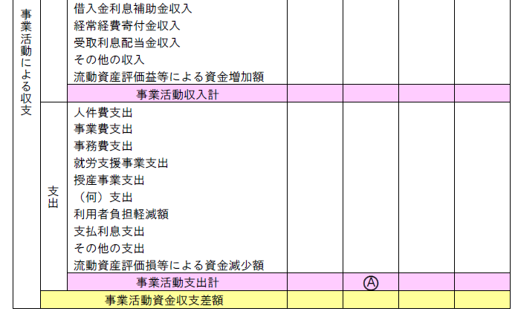
F

（２）活用可能な財産から年間事業活動支出を
 |  | 控除する。

 | E | 0 |  | ※入力不要

－ | F | 0 |  | ※入力不要

＝ |  | 0 |  | ※入力不要
 |  |  | ↓
 |  |  | ↓
 | 【確認結果】 |  | ↓

